상품제안서
락앤락 더클리어 플래티늄 11호 11P | 상품코드: S39366

 |  |  |  |  |  | 02-713-8555 | www.synergygift.co.kr
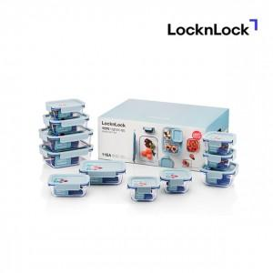

【상세/제작정보】 | <p><span style="font-size: 12pt;">* 박스 디자인은 예고 없이 변경 될 수 있습니다.</span></p><p><span style="font-size: 12pt;">&nbsp;</span></p><p><span style="font-size: 12pt;">* 스티커 인쇄 선택시 - 제작 후 미부착 출고로 고객님이 직접 부착기준입니다.</span></p><p><span style="font-size: 12pt;">&nbsp;</span></p><p><span style="font-size: 12pt;">* DTF컬러전사 인쇄시 구성품 11P 포함 기준입니다.</span></p><p><span style="font-size: 12pt;">&nbsp;</span></p><p><span style="font-size: 12pt;"></span><span style="font-size: 16px;">* 레이저 인쇄시 구성품 11P 포함 기준입니다.​</span><span style="font-size: 12pt;">​</span></p><p><span style="font-size: 12pt;">​</span></p><p><span style="font-size: 12pt;">*&nbsp;</span><span style="font-size: 12pt;">구성 : 정 300ml × 4EA, 정 500ml × 1EA, 직 380ml × 2EA, 직 630ml × 2EA, 직 1L × 2EA</span></p><p><span style="font-size: 14pt;">&nbsp;</span></p><p><span style="font-size: 14pt;">* 서울&amp;경기지역 퀵 배송비 포함입니다. 타지역 운임비 별도!​</span><span style="font-size: 14pt;">​</span></p><p><span style="font-size: 14pt;">​</span></p>

【인쇄/포장옵션】 | 레이저, 스티커, DTF컬러전사11P / 정품패키지

【공급단가】 | 수량 | 30~ | 100~ | 500~ | 1,000~
*VAT별도 | 단가 | 54,300원 | 54,200원 | 54,200원 | 54,180원

【상품 URL】 | https://www.synergygift.co.kr:443/src/goods_detail.php?gdno=39366

